R型、RM型电机综合测试

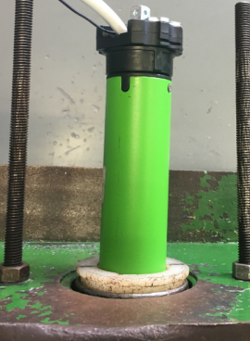
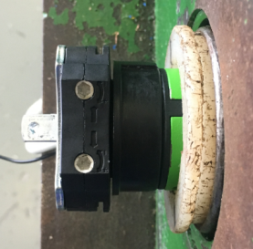
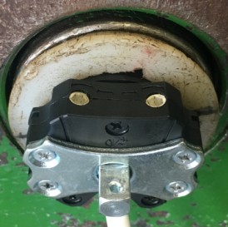
1.电机装入综合测试台
1.减速端装入测试台，行程端调节蜗杆朝上（电源线朝下）
2.用手来回转动，使电机减速端卡进测试台方形槽中
4.完整插入效果
3.电机卡入后，内齿套与测试台皇冠治具配合装入，并将电机插入
★先确认产品电压频率并调整好，再进行测试
2.装测试扣板
方轴插入测试扣板
测试扣板贴平前盖板
3.接电源线
将电源线蓝、棕线接入到琴键夹中，黑、白、黄绿线不接
★不能用手碰触黑线、白线的外露铜皮
DOOYA 作业指导书JS-9-1.235 C/02
适用类型：R型、RM型电机[001#、236#] | 制程站别：综合测试 | 人数：1 | 标准工时： | 日期：2019/9/19
作业步骤：

4.按启动开关
按下开关测试台启动
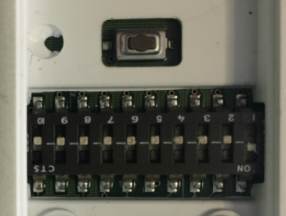
5.1.对码（001#客户专用）
将测试器背面的拨码开关打到“1”，通电之后长按P2键，电机转动提示，表示对码成功，电机往一个方向运转，再按一下上行键
放大
P2
上
停
下
★对码成功后上行键不能忘记按
5.2.对码（236#客户专用）
上
停
下
电机通电之后长按上行键+下行键5S，电机转动提示，表示对码成功，电机转动一下，再按一下下行键，此时按发射器上行键电机上行，按下行键电机下行
★对码成功后下行键不能忘记按
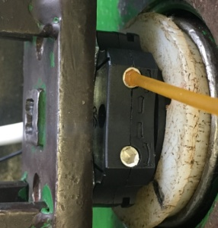
6.设置上行程
计数开关
按发射器上行键后电机上行，依据网印调节左边白色（红色）蜗杆，电机上行，当砝码碰到计数开关，减死蜗杆，电机停止，上行程设置完毕；测试负载下蜗杆松紧程度
★电机电源线含接插件，接到综合测试台上的航空插头进行测试

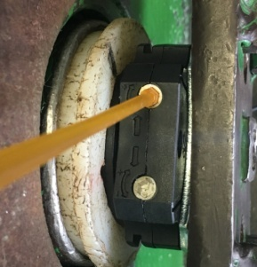
7.设置下行程
计数开关
按发射器下行键后电机下行，依据网印调节右边白色（红色）蜗杆，电机下行行，砝码距离地面10cm处，减死蜗杆，电机停止，下行程设置完毕
8.验证行程点
按发射器上行键，电机上行，验证电机到上行程点停止；按按发射器下行键，电机下行，验证电机到下行程点停止
9.测试上行提升力
★上行过程中不能有电机拉不动的情况
按上行键，电机上行，调节左边白色（红色）蜗杆，往“-”方向调节，减死后电机停止，往“+”方向调节，电机再上行；重复以上动作三次，每次电机运行距离不小于10CM，测试上行提升力OK
10.测试下行刹车
★不能刹车打滑
按下行键，电机下行，调节右边白色（红色）蜗杆，往“-”方向调节，减死后电机停止，往“+”方向调节，电机再下行；重复以上动作三次，每次电机运行距离不小于10CM，测试下行刹车OK

11.取出电机
调节右边蜗杆往“+”方向调节，砝码落地后按开关断电，拿下扣板取出电机

